상품제안서
노티드담아 스마일 에코백 미니가방 숄더 캔버스백 | 상품코드: F32978

 |  |  |  |  |  |  | 02-412-0044 | www.easy1.co.kr
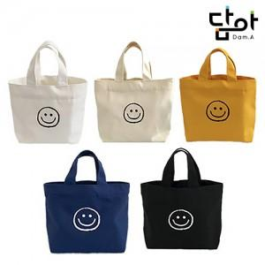

【상세/제작정보】 | <p><span style="background-color: rgb(255, 255, 255); color: rgb(51, 51, 51); font-family: &quot;Nanum Gothic&quot;, sans-serif; font-size: 12pt;"><b>* 기본포장 : OPP</b></span></p><p><b><span style="font-size: 12pt;">* 배송비</span></b></p><p><b><span style="font-size: 12pt;">OPP포장 시 : 100개당 1박스 5,000원</span></b></p><p><b><span style="font-size: 12pt;">종이케이스포장 시 : 40개당 1박스 5,000원</span></b>​&nbsp;</p>

【인쇄/포장옵션】 | 실크, 컬러(8X5cm) / 포장지포장

【공급단가】 | 수량 | 500~ | 1,000~ | 3,000~ | 5,000~ | 10,000~
*VAT별도 | 단가 | 1,680원 | 1,620원 | 1,560원 | 1,500원 | 1,440원

【상품 URL】 | https://easy1.co.kr:443/src/goods_detail.php?gdno=32978

